例子
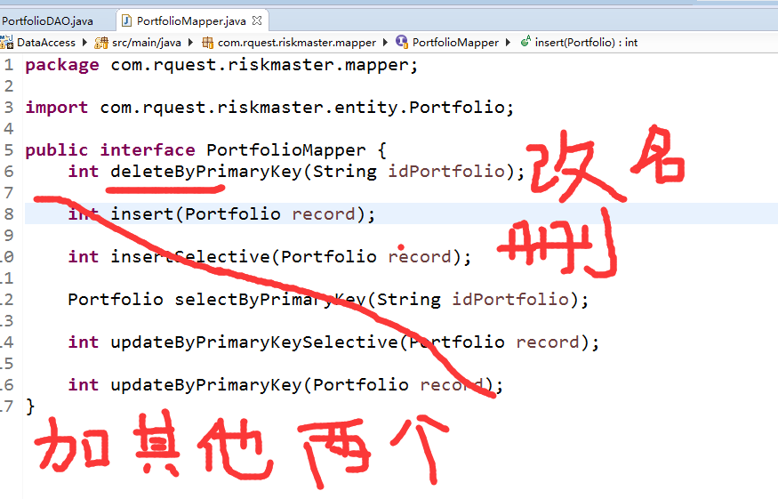

然后改xml | 上一个例子可以参考

